关系图
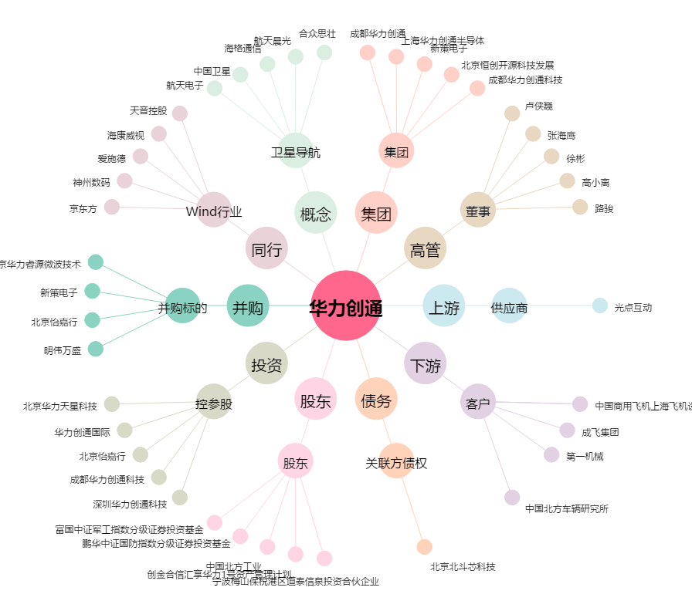
华力创通[300045.SZ] - 关系概览图

